01.설치가이드
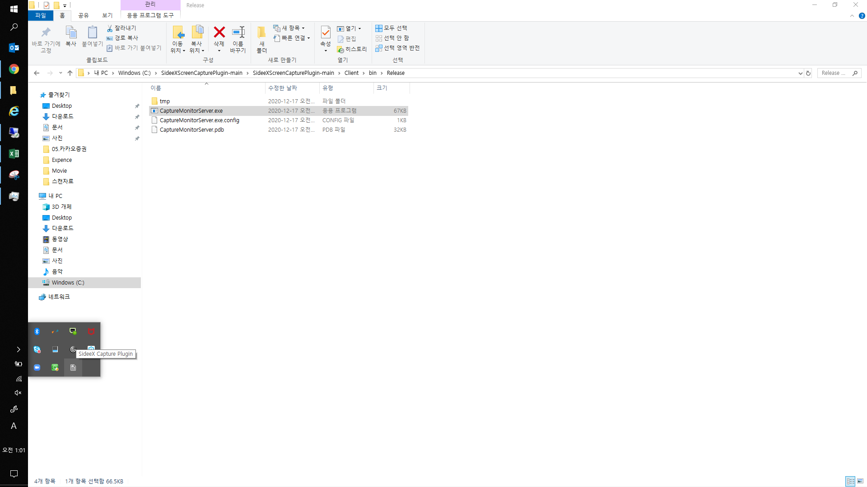
1. github에서 소스코드를 다운로드 합니다.
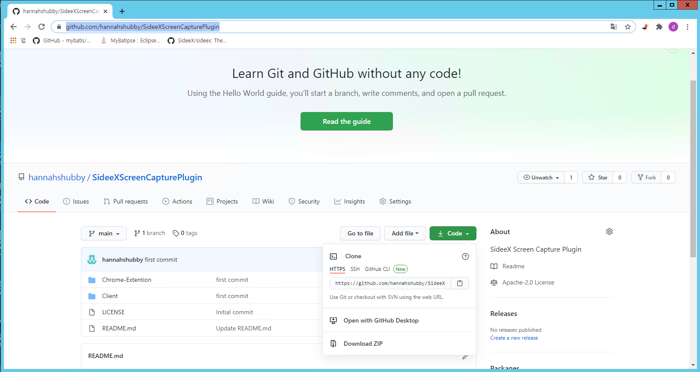

2. 다운로드 받은 파일의 압축을 해제합니다.
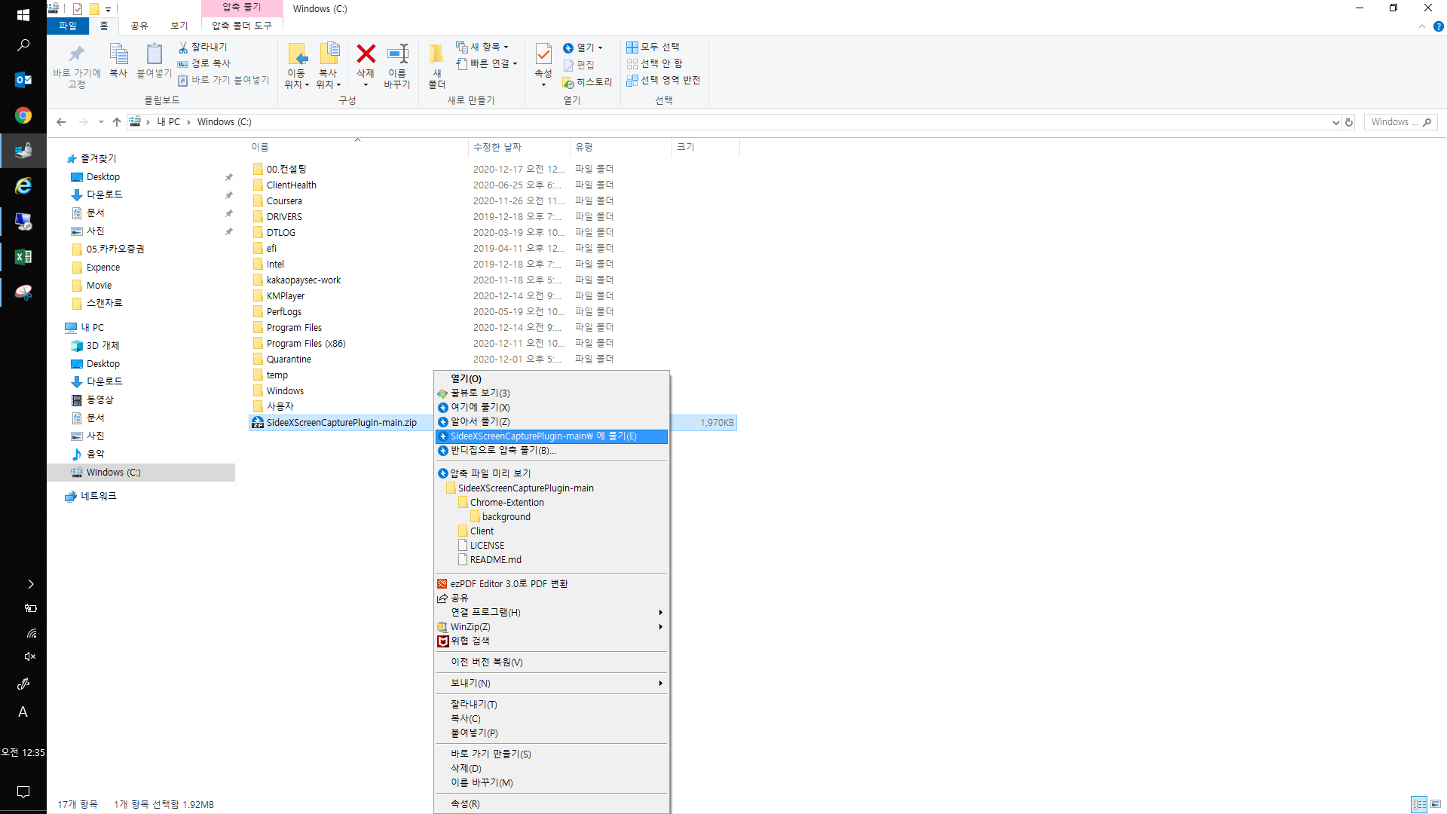

3. 프로그램을 시작합니다.
경로 => C:\SideeXScreenCapturePlugin-main\SideeXScreenCapturePlugin-main\Client\bin\Release\CaptureMonitorServer.exe

위 프로그램은 항상 켜져 있어야 합니다. PC가 켜질때 마다 시작하도록 설정하세요.

4. 프로그램이 실행되어있는 지 확인합니다.

02.프로그램 설정
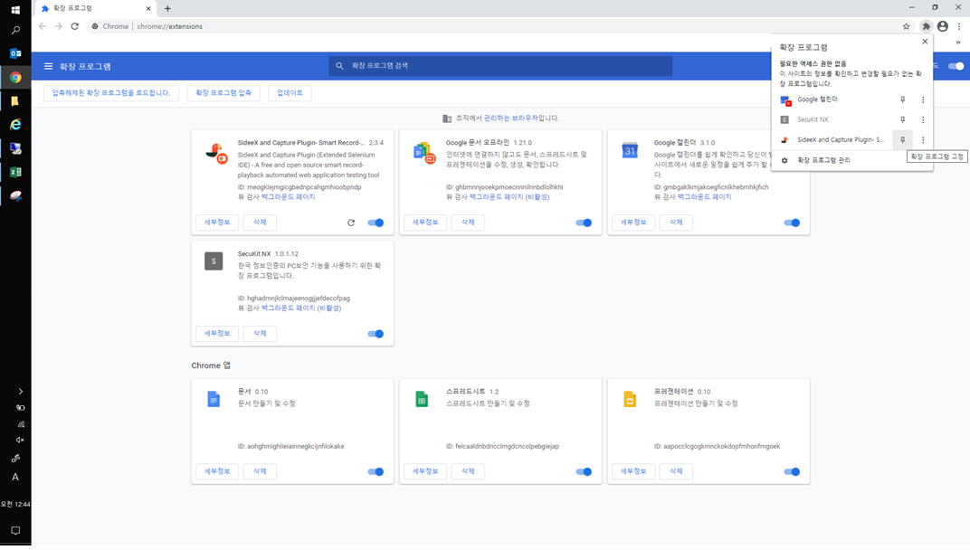
1. 크롬 브라우저를 실행합니다. […]선택->[도구 더보기]->[확장 프로그램]을 선택합니다.
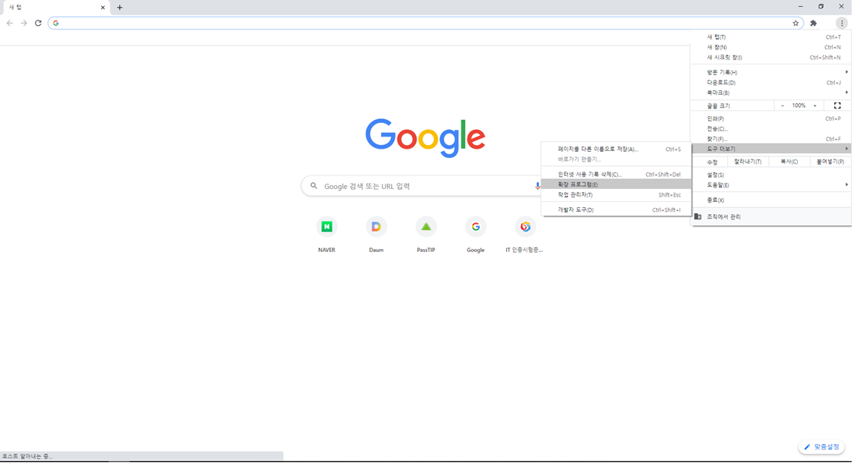

2. [개발자 모드]를 선택, [압축해제된 확장 프로그램을 로드합니다.]클릭합니다.
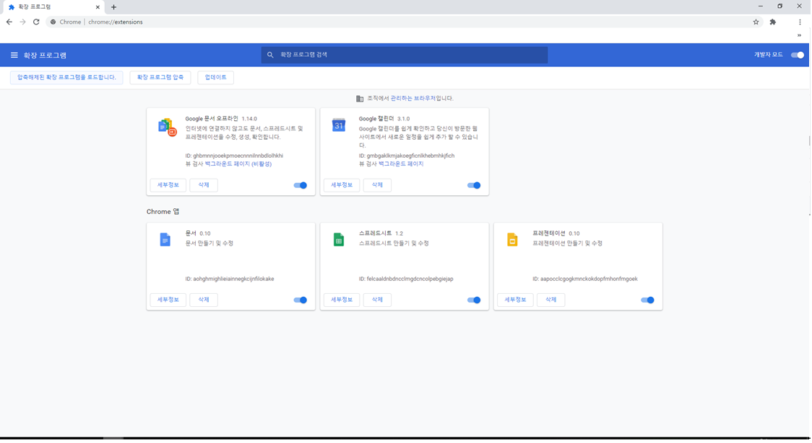

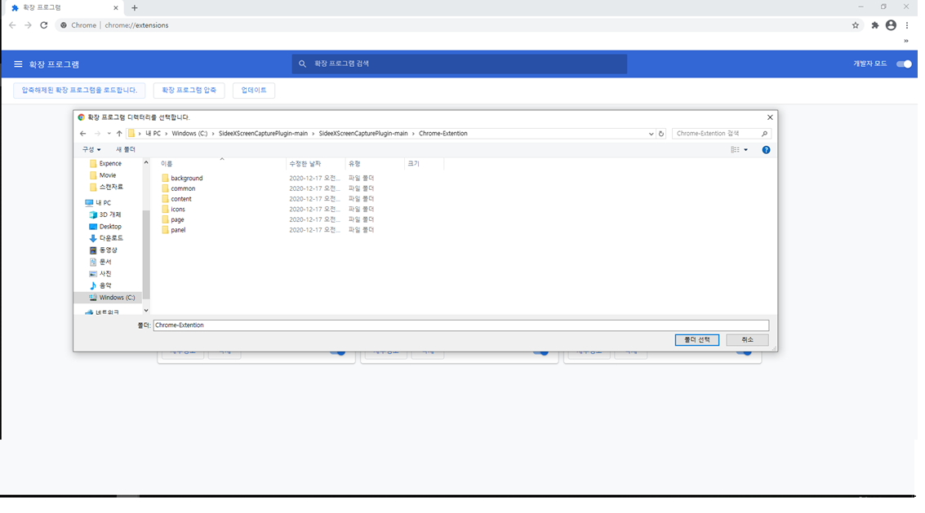
3. 아래 경로로 이동합니다. [C:\SideeXScreenCapturePlugin-main\SideeXScreenCapturePlugin-main\Chrome-Extention]폴더로 이동하고 [폴더 선택]버튼을 클릭합니다.

4. 설치된 프로그램을 확인합니다.
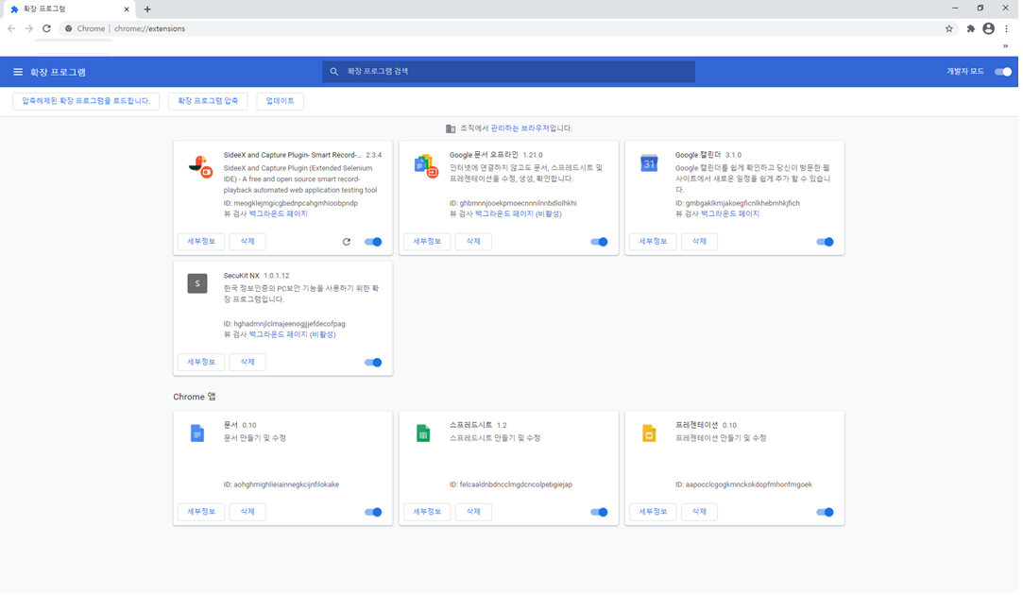

5. [설정]아이콘 클릭, [Sideex and Capture Plugin]의 [고정]버튼을 클릭해 바로 가기를 설정합니다.

03.프로그램 실행,시작,종료
1. 아이콘을 클릭해 프로그램 실행
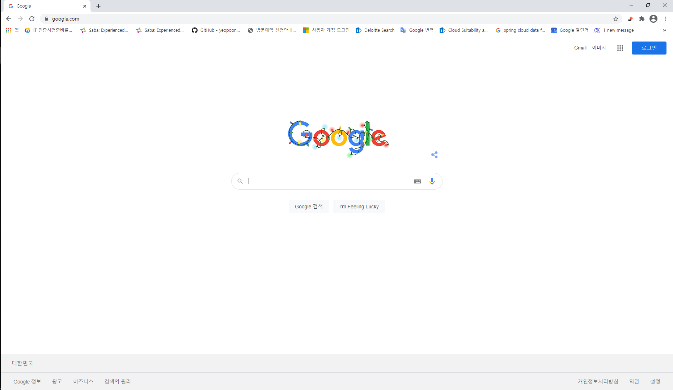

2. [Record]버튼을 클릭해 테스트를 시작합니다.
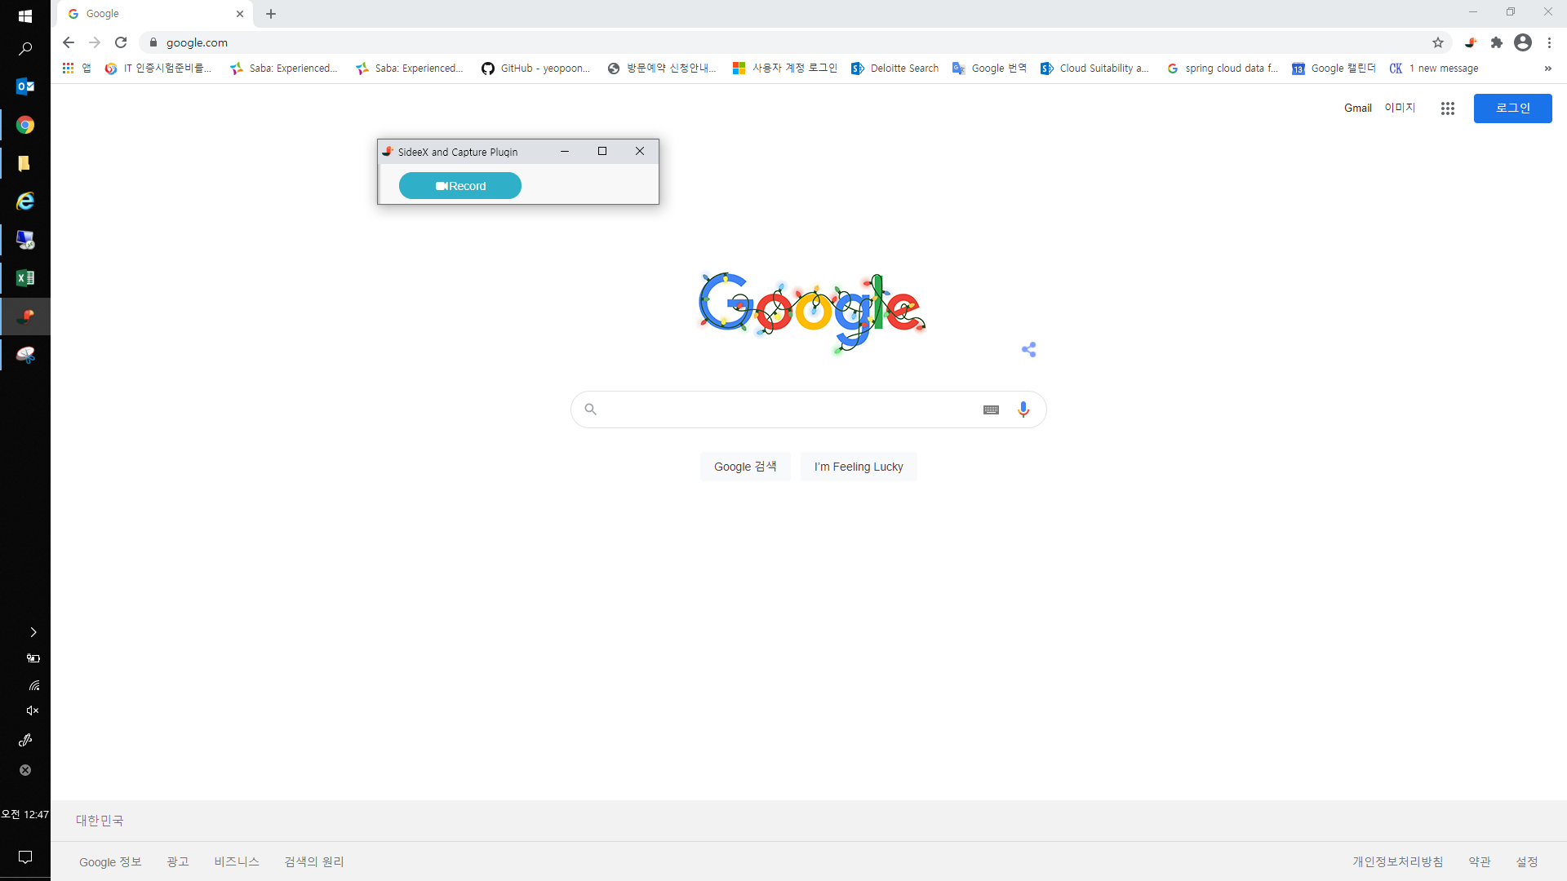

3. 테스트 할 사이트로 이동하고 테스트를 수행하고, [Stop] 종료버튼을 클릭합니다.


4. 아래경로 [C:\SideeXScreenCapturePlugin-main\SideeXScreenCapturePlugin-main\Client\bin\Release\tmp]에서 테스트 수행마다 생성된 폴더에서 테스트 결과 엑셀파일을 확인합니다.
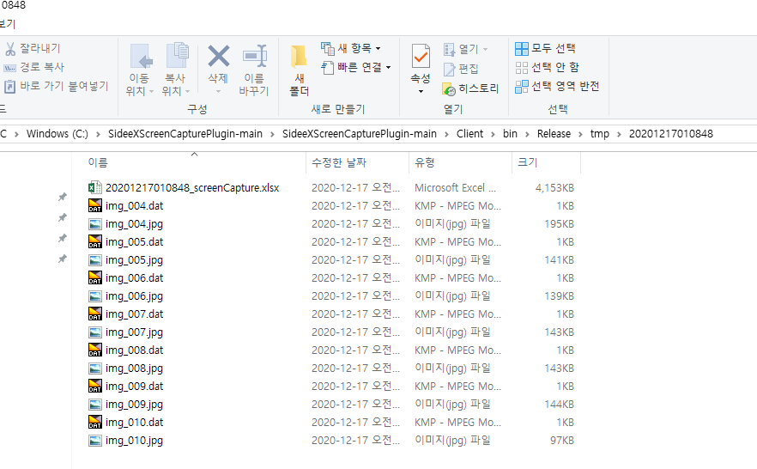

5. 결과 파일 첨부(Sample)

